Veegvuilkap
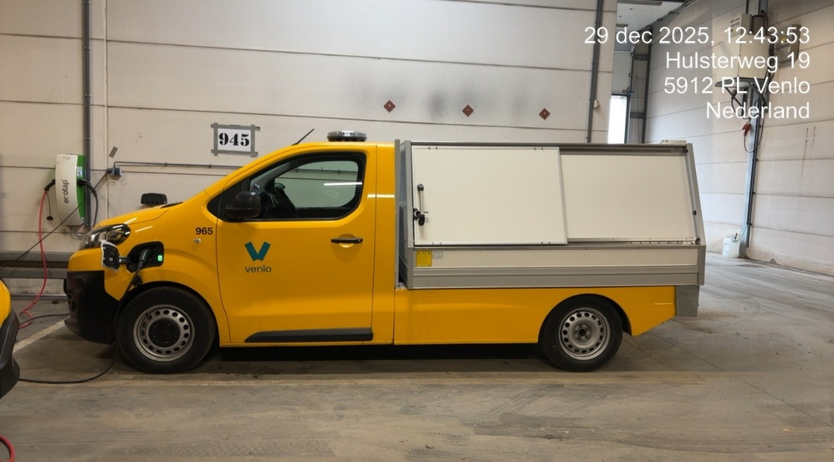

Korte omschrijving
Dit betreft een auto (B-rijbewijs) met enkele cabine en voorzien van een kippende ‘veegvuilkap’. Deze gebruiken we voor het ledigen van de gemeentelijke afvalbakken.
Voertuig dient elektrisch aangedreven te zijn.

Bestelauto
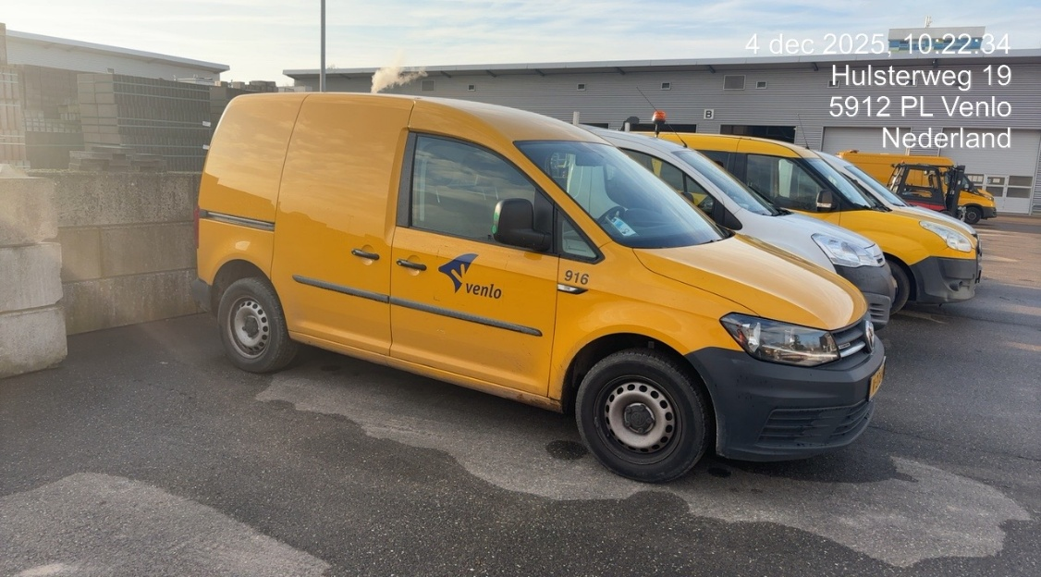

Korte omschrijving:
Hiervan hebben we zowel dichte auto’s, als auto’s met een open laadbak. (B-rijbewijs).
Voertuig dient elektrisch aangedreven te zijn.

Klein groen
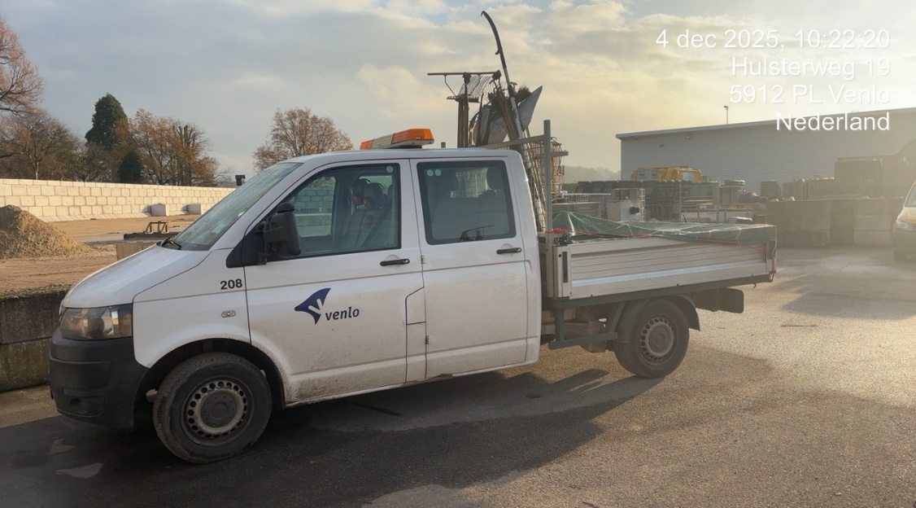

Korte omschrijving
dit betreft de auto (B-rijbewijs) met dubbele cabine en kleine laadbak. Deze laadbak kan kippend of vast zijn, naar gelang de behoefte.
De cabine moet minimaal 5 personen kunnen vervoeren en voldoende ruimte hebben om eventueel te kunnen pauzeren/schuilen.
Deze auto’s worden voornamelijk ingezet voor het cyclisch onderhoud groen wat veelal door mensen met een afstand tot de arbeidsmarkt wordt uitgevoerd.
Belangrijk is dat deze dus voldoende personen moet kunnen vervoeren en tevens een kleine open laadruimte moet hebben.
Voertuig dient elektrisch aangedreven te zijn.

Groot groen
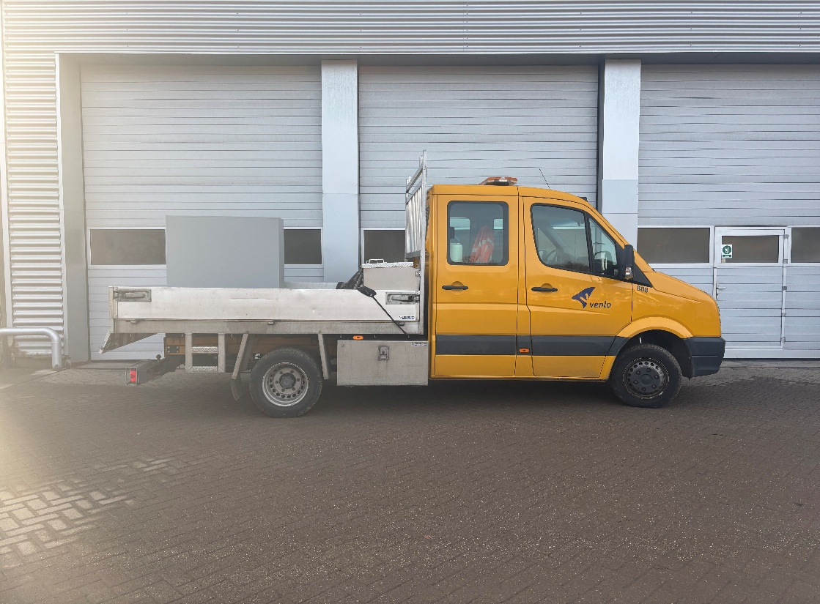

Korte omschrijving
dit betreft een auto (C1 rijbewijs) met dubbele cabine waarbij de achterbank komt te vervallen en een gereedschapskist wordt gemonteerd. De laadbak is kippend.
Voertuig dient elektrisch aangedreven te zijn.

Straatwerk
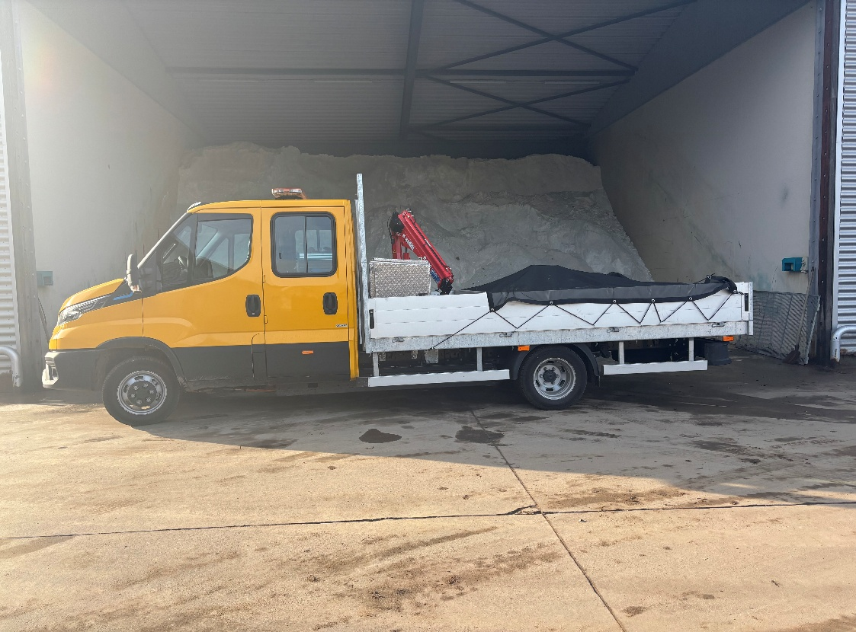

Korte omschrijving:
dit betreft een auto (C1 rijbewijs) met dubbele cabine waarbij de achterbank komt te vervallen en een gereedschapskist wordt gemonteerd. De laadbak is vast maar voorzien van een kraantje.
Voertuig dient elektrisch aangedreven te zijn.

